Feuil1
 |  |  | Analyse des réclamations ENGIE
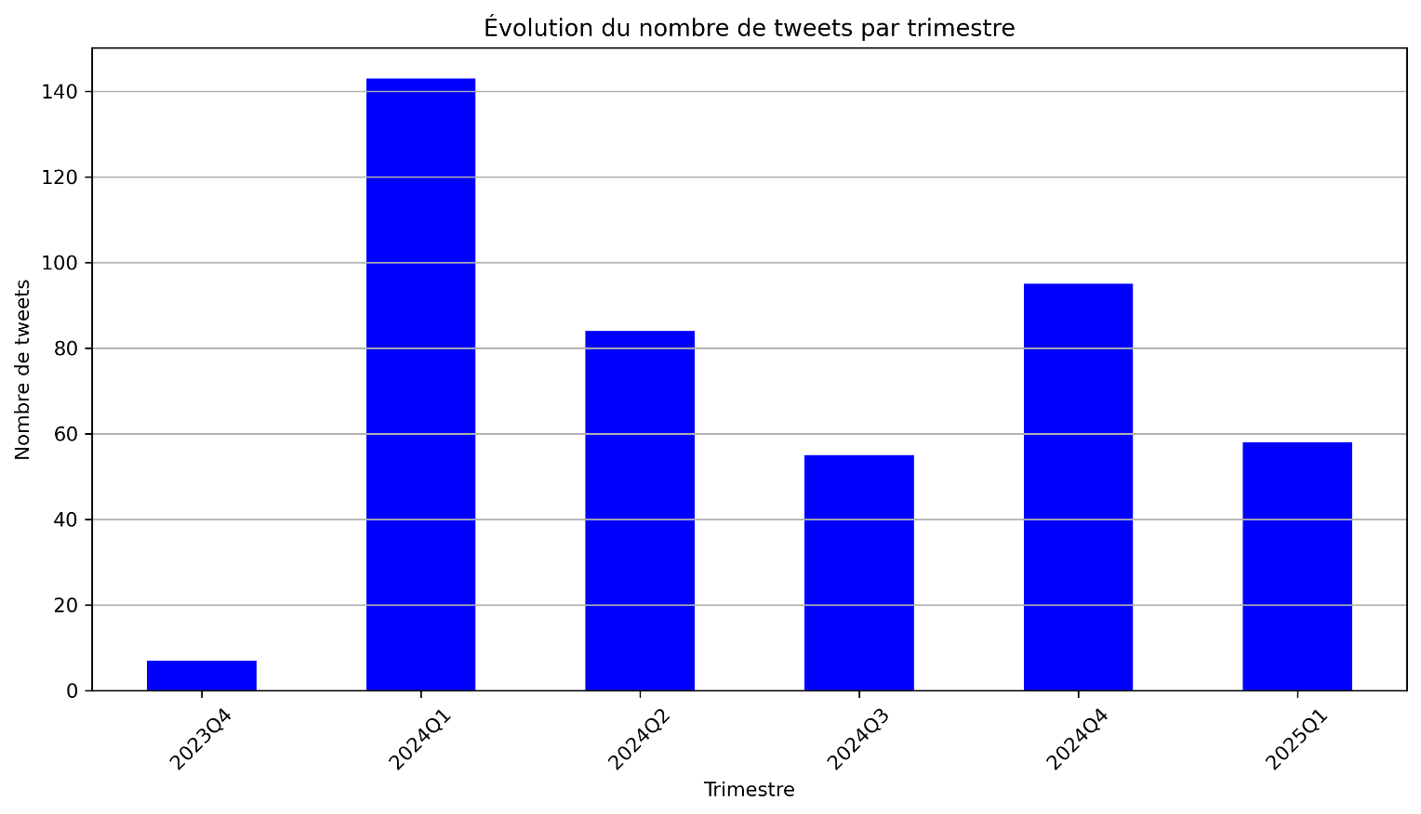
 |  |  |  |  |  | Nous nous sommes intéressé à la fréquence des mots dans les textes pour voir si cela pouvait être intéressant

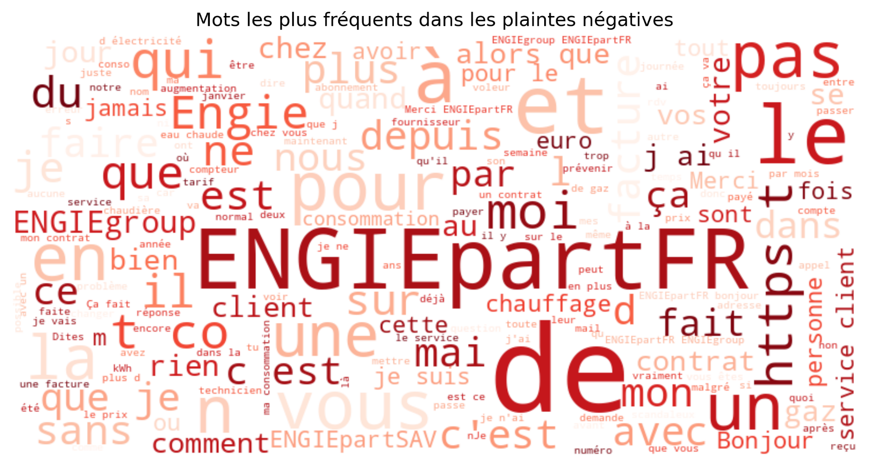

 |  | Que se passe t-il durant le premier trimestre de 2024, nous allons observer si les plaintes sont très négatives, ce qui expliquerai le nombre de plainte sur le moment

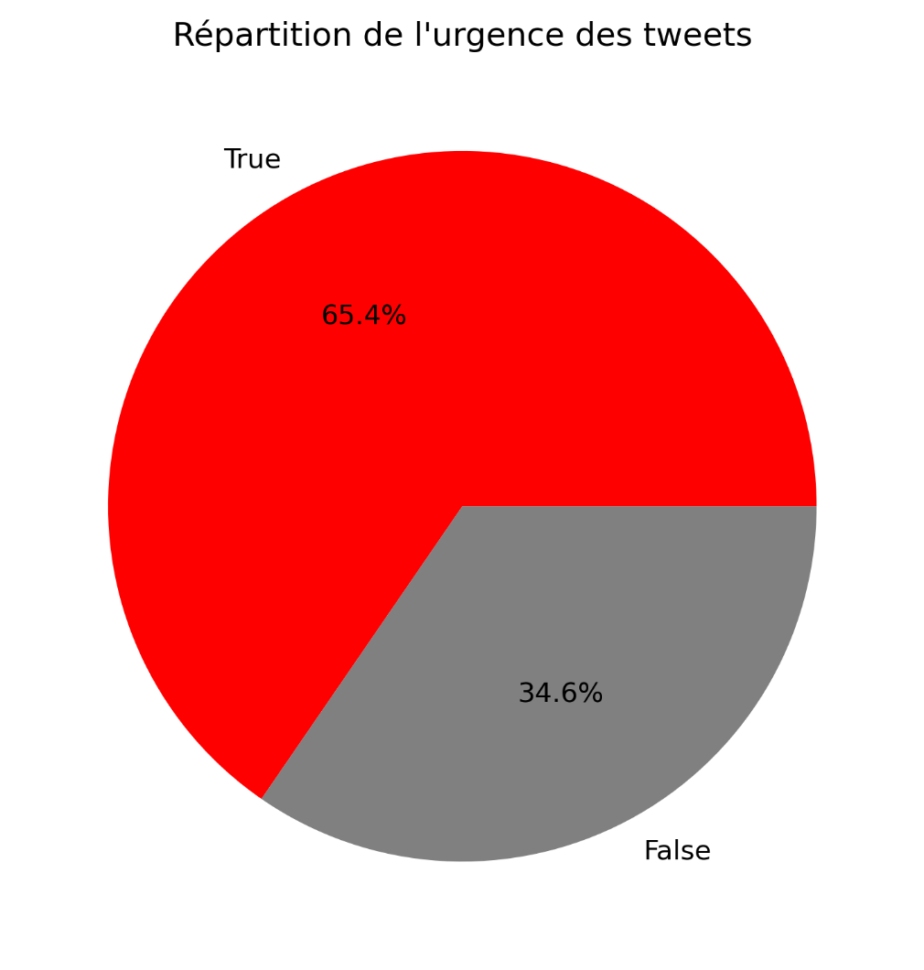

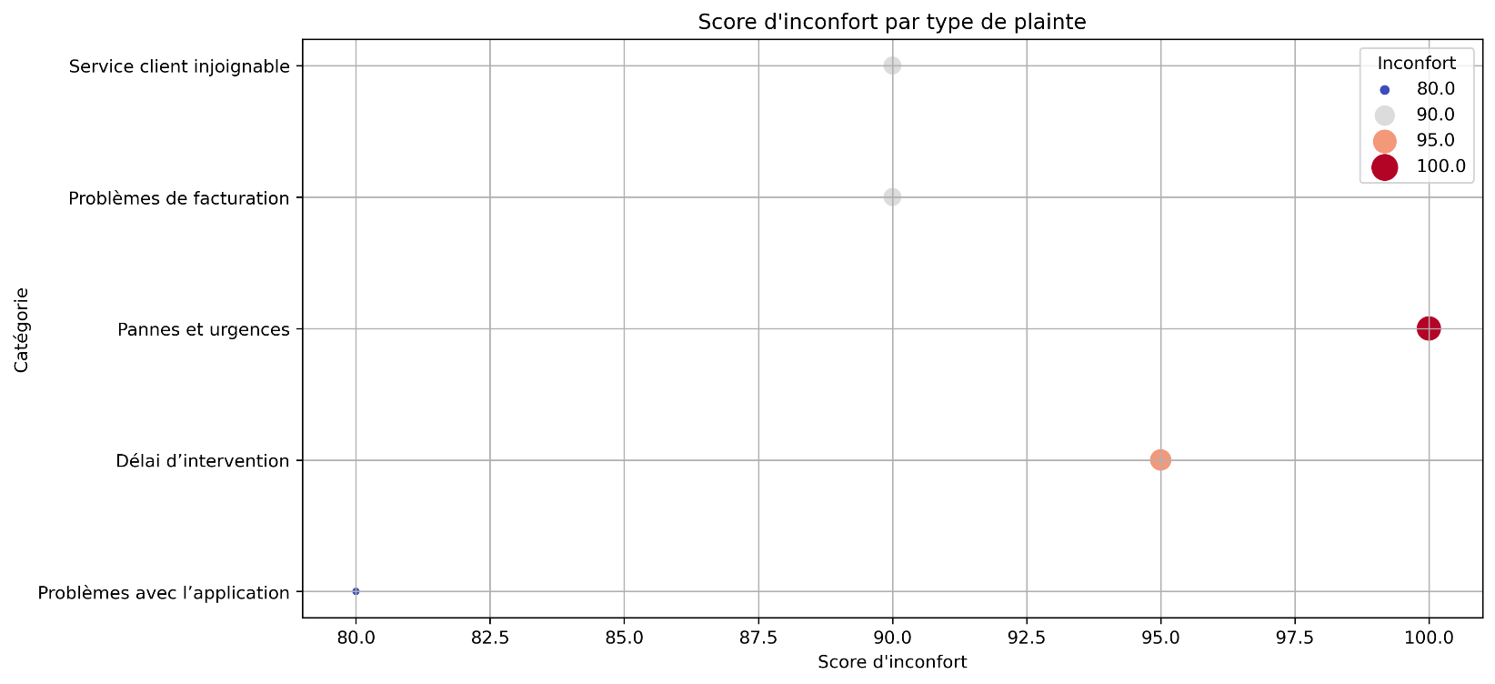
 |  |  |  |  | Le nuage de mot en lui-même n'est pas forcément utile, mais cela nous a permis d'avoir une vision sur la présence des mots dans les tweets.
 |  |  |  |  | Un autre graphique pourra nous montrer l'importance des mots dans les tweets critiques

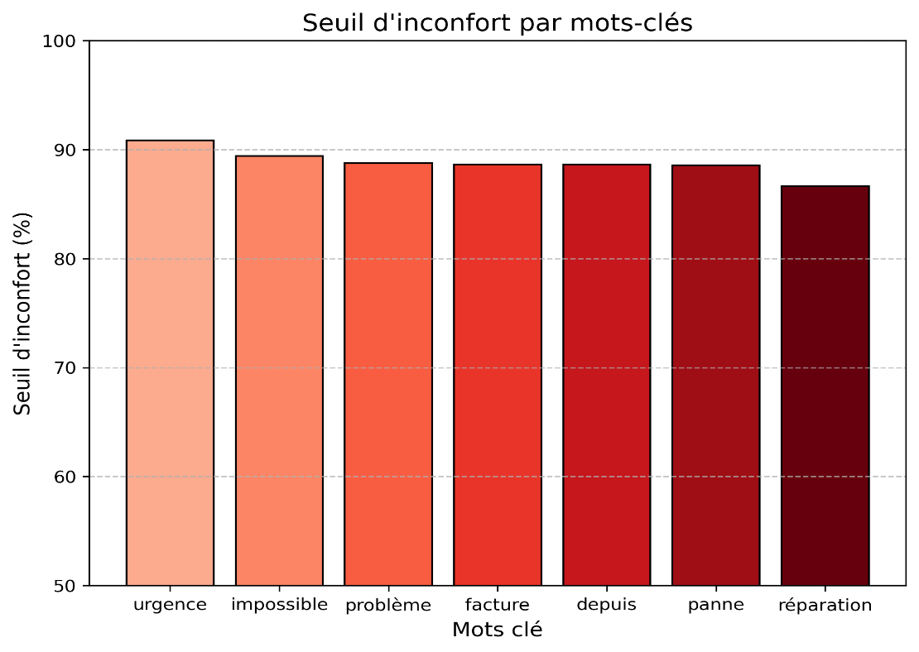

 | Par rapport à cela, nous pouvons déterminer deux grands points:

Les tweets sont considérés comme très urgent (plus de 2/3 urgents). Regardons quels type de problème sont majoritaires.

 |  |  |  | Les tweets concernant les Pannes et urgences sont ceux qui pose le plus de problèmes d'inconfort aux clients.
 |  |  |  | Investir vers des moyens de réponse personnalisée pour ces personnes leur permettrait de se sentir suivis.
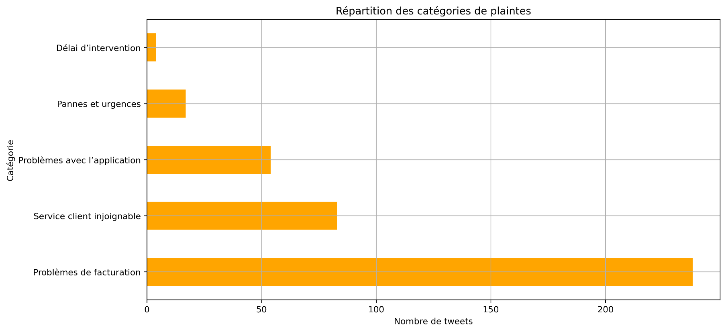

 |  |  |  |  | Avec ce graphique on peut voir que si certains mots sont présents dans les tweets, alors ceux-ci sont aussi très problèmatique pour le client

Ce graphique nous montre que les problèmes viennent majoritairement de la facturation, les problèmes urgent sont donc possiblement orienté au niveau de la facturation.
Cela vaut potentiellement le coup d'investir dans des moyens de réponses rapide spécialisé dans la facturation

